Пропозиція_товари
 |  |  | Додаток №1 до Запиту 3286AP
 | Форма цінової пропозиції

(Назва Учасника), надає свою пропозицію щодо участі у закупівлі систем резервного живлення.
Відомості про підприємство |  |  |  | Повне найменування учасника – суб’єкта господарювання
 |  |  |  | Ідентифікаційний код за ЄДРПОУ або реєстраційний номер облікової картки платника податків
 |  |  |  | Реквізити (адреса - юридична та фактична, телефон, факс, телефон для контактів, e-mail, розрахунковий рахунок)
Відомості про особу (осіб), які уповноважені представляти інтереси Учасника |  |  |  | (Прізвище, ім’я, по батькові, посада, контактний телефон).

№ п/п | Технічні характеристики та опис |  |  | Кількість | Ціна, за одиницю, (з урахуванням всіх податків і зборів) * | Вартість, грн., (з урахуванням всіх податків і зборів) *

 | Запит** | Візуалізація | Пропозиція (вказати модель (торгову марку), виробника, параметри та характеристики продукції, надати фото
1 | Розподільчий бокс MARSTEK Smart Back-up Box Three-Phase DB63T Виробник: MARSTEK ENERGY CO., LIMITED Торгова марка: MARSTEK Назва: SmartBox / Smart Back-up Box Модель: DB63T Тип: Інтелектуальний розподільчий бокс системи резервного електроживлення Тип мережі: Трифазна Номінальна напруга мережі: 380/400 В Частота мережі: 50/60 Гц Максимально допустимий струм: 40 А Підключення інверторів: MARSTEK Venus Series Максимальна кількість підключених інверторів: до 9 од. Номінальна напруга підключення інверторів: 220/230 В Частота підключення інверторів: 50/60 Гц Резервний вихід (Backup): Трифазний Номінальна напруга Backup-виходу: 380/400 В Максимальний вихідний струм: Backup 40 А Час перемикання на резервне живлення: < 1 с Bypass: Трифазний Номінальна напруга Bypass: 380/400 В Максимальний струм Bypass: 40 А Робочі режими: Мережевий (Grid-connected), автономний (Off-grid), Bypass Функція автоматичного резервування: Перемикання між основною мережею та резервним джерелом живлення Захист від перенапруги: Передбачений Система перемикання: Grid / Backup / Bypass Охолодження: Природне, без вентилятора Ступінь захисту: IP20 Робоча температура: від -5 °C до +70 °C Відносна вологість: <95 % RH Монтаж: Підлоговий Габаритні розміри: 500 × 380 × 118,4 мм Маса: 12,7 ± 0,5 кг Призначення: Організація трифазного резервного електроживлення критичних навантажень Сумісна серія накопичувачів/інверторів: MARSTEK Venus Series Гарантія 12 місяців | 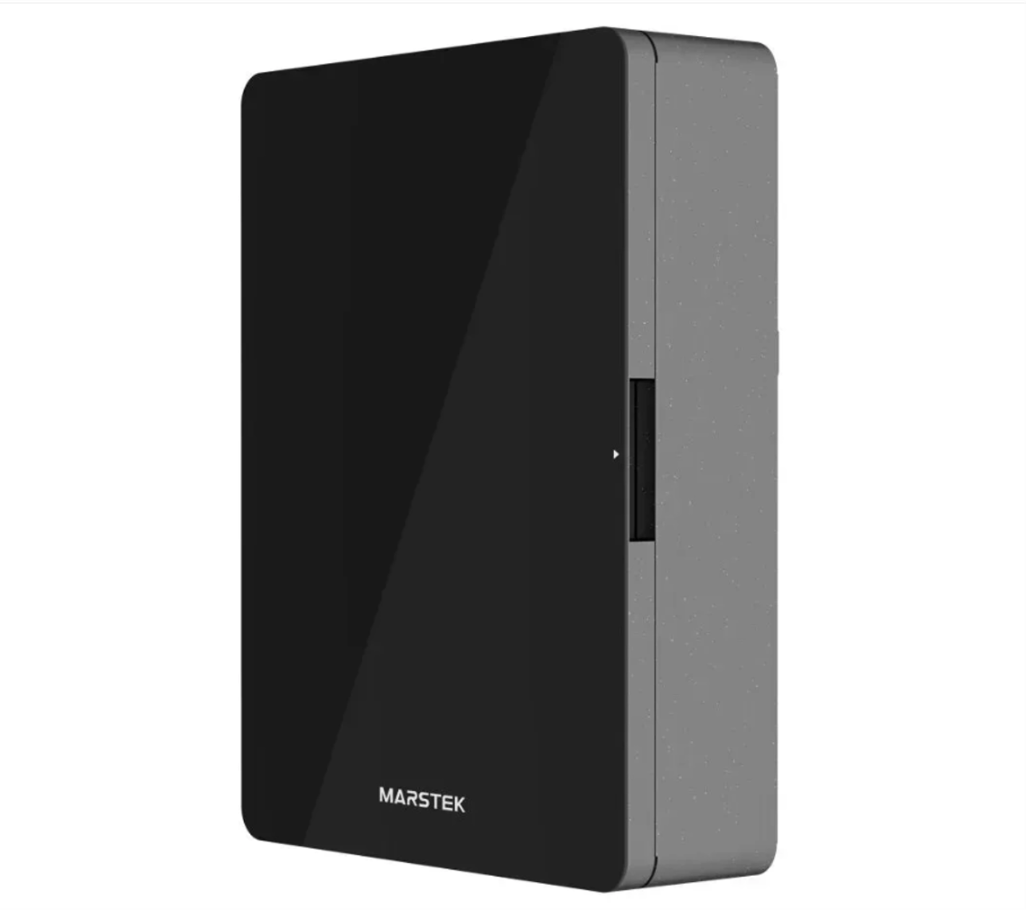 |  | 1 | 0.00 | 0.00

2 | Інвертор з акумулятором Marstek Venus E 3.0, 2.5 кВт, LifePO4 5.12 кВт*год, IP65 Виробник: MARSTEK Модель: Venus E 3.0 Тип: Інверторна система накопичення та резервного живлення електроенергії «All-in-One» Призначення: Накопичення електроенергії, резервне живлення споживачів, заряджання від електромережі, робота в режимах on-grid/off-grid Номінальна потужність: 2 500 Вт Максимальна пікова потужність: 3 500 ВА протягом до 10 с Тип акумулятора: LiFePO₄ (LFP), літій-залізо-фосфатний Ємність акумулятора: 5,12 кВт·год Номінальна напруга акумулятора: 51,2 В Конфігурація акумуляторної батареї: 16S Глибина розряду (DoD): 90 % Ресурс акумулятора: понад 6 000 циклів за умов, визначених виробником Тип охолодження: Природна конвекція / пасивне охолодження Максимальний ККД: понад 93,5 % Номінальна напруга AC: 230 В Номінальна частота: 50 Гц Фазність: однофазна, L/N/PE Діапазон вхідної напруги мережі: 187–253 В Номінальна потужність AC-входу: 2 500 Вт / 2 500 ВА Номінальна вихідна потужність у режимі off-grid: 2 500 ВА Максимальна вихідна потужність: 3 500 ВА / 10 с Номінальний вихідний струм: 10,9 А Коефіцієнт потужності: >0,99 (налаштовуваний у межах, зазначених виробником) THDi <3 % THDu <3 % для лінійного навантаження Ступінь захисту корпусу: IP65 Клас захисту: I Категорія перенапруги: DC II / AC III Робоча температура: від –20 °C до +55 °C Температура зберігання: від –30 °C до +85 °C Відносна вологість: 0–95 % Максимальна висота встановлення: до 2 000 м над рівнем моря Тип встановлення: Стаціонарне, підлогове Габаритні розміри: 480 × 153 × 624 мм Маса: 60 ± 0,5 кг Індикація: LED-дисплей / світлодіодна індикація Комунікація: Wi-Fi, RS-485; у частині специфікацій також зазначають Ethernet/Bluetooth Керування: Через мобільний застосунок MARSTEK Моніторинг: Віддалений моніторинг стану системи, потужності, споживання та заряду Керування заряджанням: Планування та налаштування режимів заряджання Керування розряджанням: Налаштування режимів та параметрів розряджання Режим резервно | 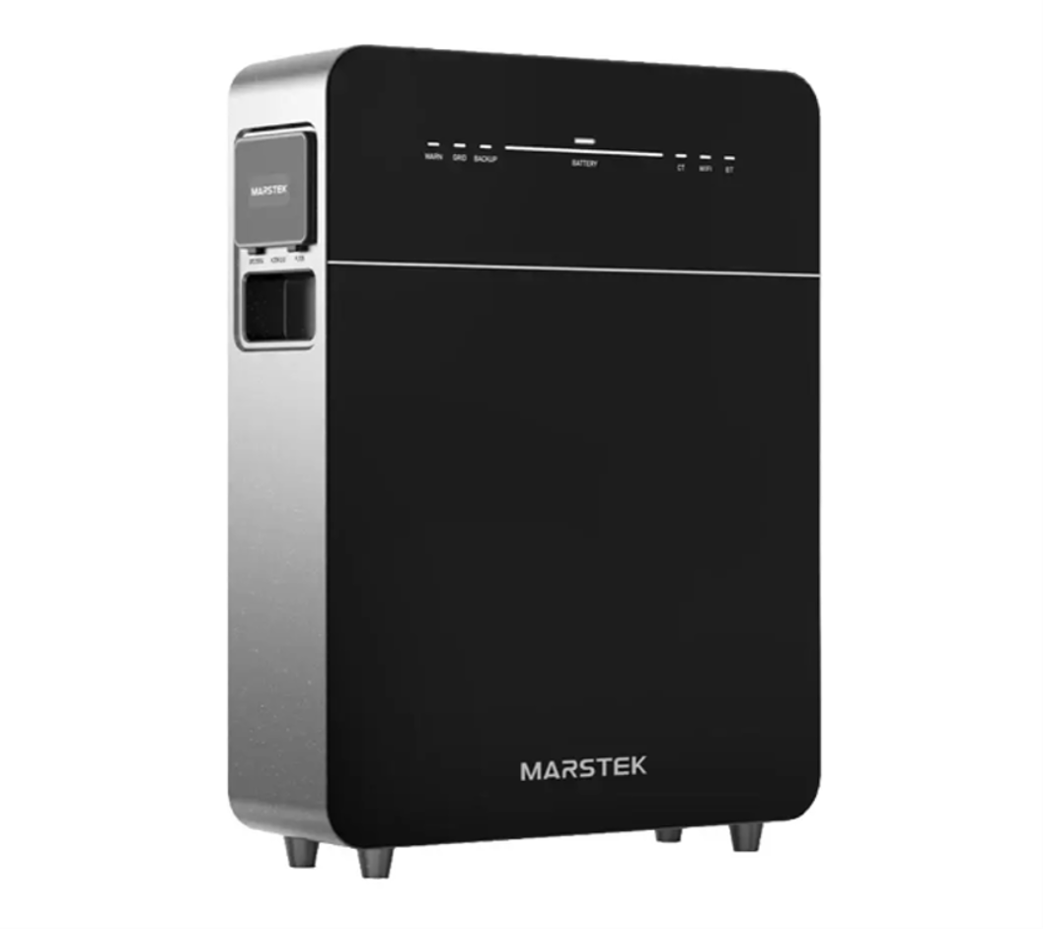 |  | 6 | 0.00 | 0.00

Всього вартість пропозиції, грн* |  |  |  |  | 0.00
* Товариство Червоного Хреста України є громадською неприбутковою організацією і просить надати максимальні знижки на товар, вказаний у ціновій пропозиції.
** Закупівля відбувається одним лотом

Умови оплати: _________________ (прописати)
Термін доставки з дати підписання договору: _________________ (календарних днів, прописати)

Ми погоджуємось, що всі витрати, пов’язані з доставкою товару, завантажувально-розвантажувальними роботами, , здійснюються за рахунок Постачальника за наданою адресою.
Ми погоджуємося та ознайомлені з умовами типового Договору ТЧХУ (Додаток №2 до Запиту).
Ми погоджуємося з умовами, що Замовник має право розділити дану закупівлю між декількома постачальниками за умови наявності більш вигідних умов на різні позиції.
Ми погоджуємося з умовами, що Ви можете відхилити нашу чи всі надані пропозиції, та розуміємо, що Ви не обмежені у прийнятті будь-якої іншої пропозиції з більш вигідними для Вас умовами.
Ми погоджуємось зафіксувати цінову пропозицію протягом 90 календарних днів з моменту подачі
Подаючи свою пропозицію ми підтверджуємо повну комплектацію та відповідність умовам зазначеним в Запиті.
Учасники повинні надсилати цінові пропозиції з підписом і печаткою (за наявності)

 | Керівник організації/ФОП:____________________________ ( ____________________)
 | МП підпис ПІБ

